界面&功能
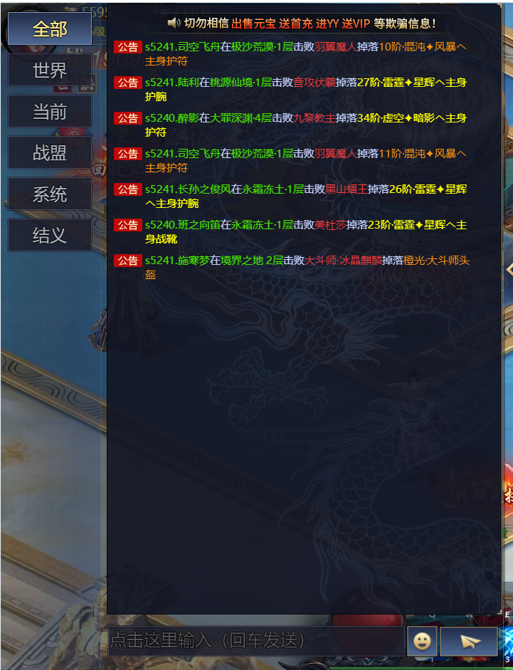
聊天系统 |  |  |  |  | 功能规则

 | 功能入口

 | 1.主界面点击【聊天】窗口进入

 | 世界聊天界面

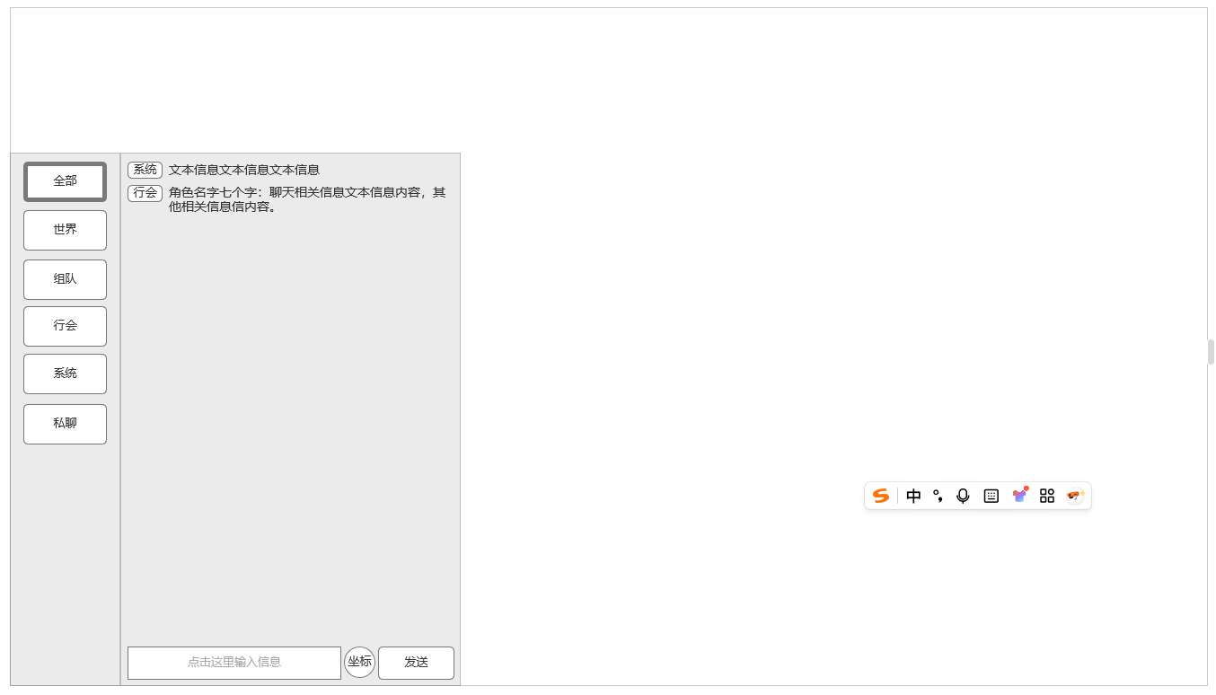
1
 |  |  | 1、聊天展开显示，对应频道数量
 |  |  | ▶ | 分为全部，世界，组队，行会，系统，私聊六个不同频道
 |  |  |  | 不同频道显示，发言采用不同规则
 |  | 0 | ▶ | 【全部】频道：
 |  |  |  | 1.显示规则：显示全部其他频道信息，使用“常规信息格式”
 |  |  |  | 2.发言规则：当前频道不可发言
 |  |  |  | 【世界】频道：
3
 |  |  |  | 1.显示规则：显示世界频道内所有人的发言信息，使用“常规信息格式”
 |  |  |  | 2.发言规则：等级达到X级可发言
 |  |  |  | 【组队】频道：
 |  |  |  | 1.显示规则：显示当前队伍中所有人在该频道的发言，使用“常规信息格式”
 |  |  |  | 2.发言规则：加入任意队伍后可在当前频道发言
 |  |  |  | 【行会】频道：
 |  |  |  | 1.显示规则：显示当前所属行会中所有人在该频道的发言，使用“常规信息格式”
 |  |  |  | 2.发言规则：加入任意行会
 |  |  |  | 【系统】频道：
 |  |  |  | 1.显示规则：显示所有系统信息文字，使用“常规信息格式”
 |  |  |  | 2.发言规则：当前频道不可发言
 |  |  |  | 【私聊】频道：
 |  |  |  | 1.显示规则：点击后首先显示私聊界面，界面中选择私聊清单人员后，覆盖私聊聊天框进行私聊，使用“私聊信息格式”
 | 快捷按钮打开界面 |  |  | 2.发言规则：非私聊对象黑名单可发起私聊，否则提示已被对象屏蔽
 |  |  |  | 3.私聊对象：可通过其他途径选中其他玩家发起私聊将其添加进私聊清单，添加进清单后可快捷选择。可手动删除清单中私聊对象

2
4
 |  |  | 2、聊天输入框
 |  |  | ▶ | 未输入信息时显示频道输入规则
 |  |  | ▶ | 适用屏蔽字相关规则
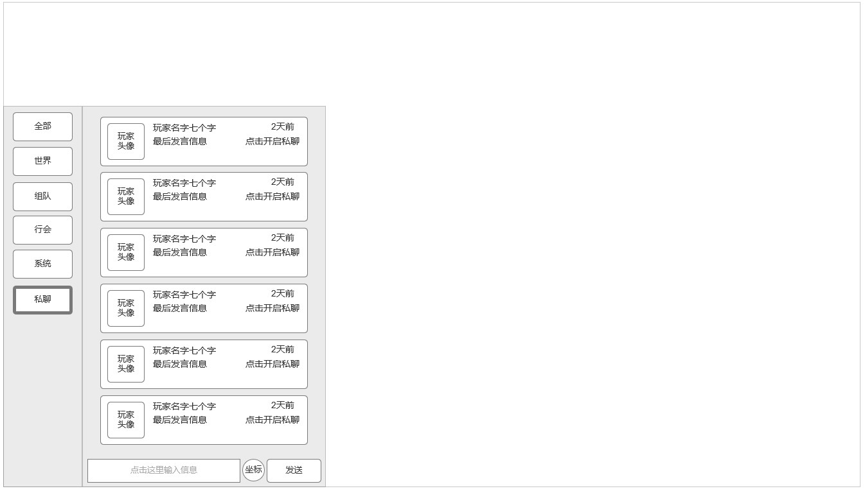
 |  |  | ▶ | 如符合发送要求，回车键或发送按钮进行发送

 |  |  | 3、常规聊天频道信息格式
 |  |  | ▶ | 带频道类型标签：分别为【世界】【组队】【行会】【系统】【私聊】
 |  |  | ▶ | 非玩家信息类聊天讯息直接显示信息内容
 |  |  | ▶ | 玩家信息类聊天讯息附带玩家姓名+信息内容

 |  |  | 4、坐标位置发送
 |  |  | ▶ | 可迅捷发送玩家当前坐标位置
 |  |  | ▶ | 点击后自动在当前可发言频道生成标准格式信息文本：我在【地图名：坐标X,Y】

 |  |  | 5、私聊频道可私聊对象玩家清单
 |  |  | ▶ | 显示可私聊对象玩家清单，单个玩家信息包含：玩家头像，玩家名字，最后发言信息，最后发言时间
 |  |  |  | 点击后和对应玩家进入私聊聊天框

5
 |  |  | 6、私聊聊天框
 |  |  | ▶ | 显示点对点玩家私聊信息，包含玩家头像，名字，聊天泡泡，信息时间
 |  |  | ▶ | 聊天泡泡大小随信息内容变大增大

 |  |  | 7、双方信息反向显示
 |  |  | ▶ | 本方显示在右侧，私聊对象显示在左侧

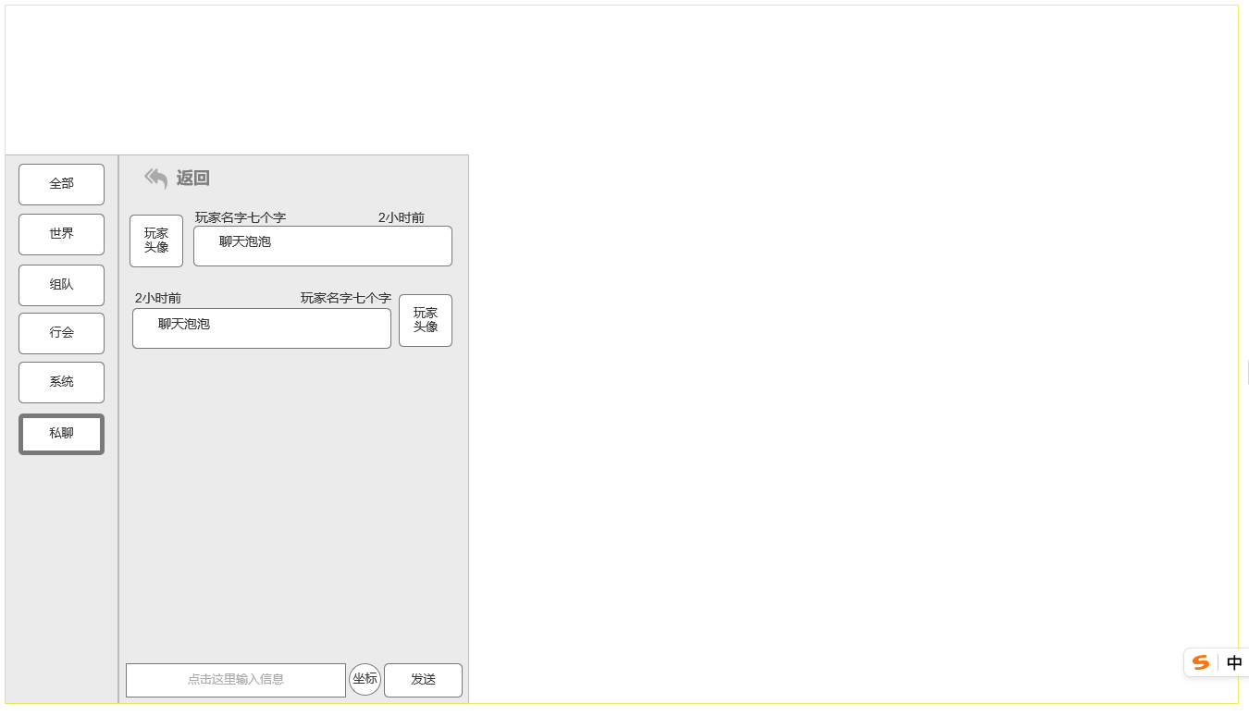

6

7

 | 参考界面

